Sheet1
https://dev.classmethod.jp/study_meeting/read/what-tdd/

TDDの目指すゴール
 | 「キレイな実装で」で「ちゃんと動く」ソースコード
 |  | そのゴールに到達するまでには２つの行き方
 |  |  | キレイに設計してから/ちゃんと動くところまで持っていく
 |  |  | ちゃんと動くところまで持っていってから/キレイに実装する

問題点
 | キレイに設計してから/ちゃんと動くところまで持っていく の問題点
 |  | 「これってちゃんと動くんですよね?」と
 |  | 「行き過ぎた設計配慮なんじゃないの?」とか「動いたとしてもパフォーマンスが悪いんじゃないの?」とかそういう疑念や実証が始まって、 せっかくキレイに作ったものをまた見直す。または壊すなどの作業が発生してしまう問題が生まれがち

 | ちゃんと動くところまで持っていってから/キレイに実装する の問題点
 |  | 「動くんだからキレイにしなくてもいいんじゃないの」と
 |  | エンジニアとしては保守性や拡張性などを考えればリファクタリングしたくなるところですが、いかんせん動いてるんだから変更したくない。
 | → | TDDとは「動いてるものを触って動かなくなるかも」という怖れに
 |  | 打ち勝ち「動く状態」から「キレイで動く状態」に持っていく段階に用いるための開発技法(スキル)

ではテスト駆動開発の「テスト」の意味は?
 | テスターさんのというところの「テスト」とテスト駆動開発の「テスト」は意味が異なります
 | テスト駆動開発の「テスト」は、前述の「動いてるものを触って動かなくなるかも」という恐怖を取り除くための動作確認、つまり「チェック」であるという認識
 | それでも「テスト駆動開発」という名前が生み出す誤解がやはりあり、そして生まれたのが「振る舞い駆動開発(Behavior Driven Development = BDD)」なるもの

テスト駆動開発の手法の中身
 | サイクル
 |  | テスト駆動開発には3つのサイクルが存在します。
 |  |  | レッド → グリーン → リファクタリング
 |  | レッド
 |  |  | テストが失敗に終わる状態のことを指します
 |  |  | 今書いたテストが正しくエラーになることをまずは確認するところから始まるわけです。
 |  |  | 正しくエラーになると予測したものがエラーにならなければまずは異常事態です。

 |  | グリーン
 |  |  | テストが成功に終わる状態を指します。
 |  |  | ただし「テストが成功に終わる状態」であれば何でもよく、
 |  |  | プロダクトコード側にマジックナンバーや固定値、茶番のようなソースコード、どんな手段であってもとにかくテストを成功させます。
 |  |  |  | ex.) テストは「trueになること」を期待
 |  |  |  |  | テスト対象のメソッドが何も考えずにtrueを返してやればテストはグリーンです。

 |  | リファクタリング
 |  |  | グリーンのままでは何の役にも立たない。 これをテストが成功する状態のまま「意味のあるソースコード」に持っていく

 |  | どれくらいのステップ(歩幅)を踏んでいくのか
 |  |  | 歩幅の大小あれど目的地があるわけです。 TDDでは目的地の設定をしていくことが大事
 |  |  | → | まずはどんなテストが必要かを考えて TODO(やりたいこと/必要なもの)リストを作るところからスタート

 |  |  |  | TODOリスト作りでのポイント
 |  |  |  | 1 | 命題を要素に分けてみる
 |  |  |  | 2 | 命題に書かれていない正常系が隠れていないかを見つける
 |  |  |  | 3 | テスト可能なサイズに落とし込む
 |  |  |  | 4 | 「ただし」のあとは異常系(例外)または準正常系
 |  |  |  | 5 | 優先順位に応じて順序を入れ替える
 |  |  |  |  |  | ex.) FizzBuzz問題
 |  |  |  |  |  | 命題:1〜100までの数をプリントしなさい。ただし3の倍数では「Fizz」を、5の倍数では「Buzz」を、3と5の倍数では「FizzBuzz」をプリントすること
 |  |  |  |  |  |  | 1 | 命題を要素に分けてみる
 |  |  |  |  |  |  |  | 1〜100までの数をプリントしなさい。
 |  |  |  |  |  |  |  | ただし3の倍数では「Fizz」を、
 |  |  |  |  |  |  |  | 5の倍数では「Buzz」を、
 |  |  |  |  |  |  |  | 3と5の倍数では「FizzBuzz」をプリントすること
 |  |  |  |  |  |  | 2 | 命題に書かれていない正常系が隠れていないかを見つける |  |  | ※データパターン網羅
 |  |  |  |  |  |  |  | 所定の条件外では「数は、その数のままプリントされる」
 |  |  |  |  |  |  | 3 | テスト可能なサイズに落とし込む
 |  |  |  |  |  |  | 5 | 優先順位に応じて順序を入れ替える
 |  |  |  |  |  |  |  | 「プリントする」という動作はすべて同じなので、要素からは独立させ、仕様通りの文字列を返すテストの優先順位を上げる

 |  |  |  |  |  |  |  | → | 下記のようなTODOリストが出来あがります。 |  | ※書かなければならないテストが見えてくる気がしませんか？
 |  |  |  |  |  |  |  |  |  | 数を文字列として返す
 |  |  |  |  |  |  |  |  |  | 数が3の倍数の場合は「Fizz」を返す
 |  |  |  |  |  |  |  |  |  | 数が5の倍数の場合は「Buzz」を返す
 |  |  |  |  |  |  |  |  |  | 数が3と5の倍数の場合は「FizzBuzz」を返す
 |  |  |  |  |  |  |  |  |  | 1〜100までの数を繰り返す
 |  |  |  |  |  |  |  |  |  | プリントする

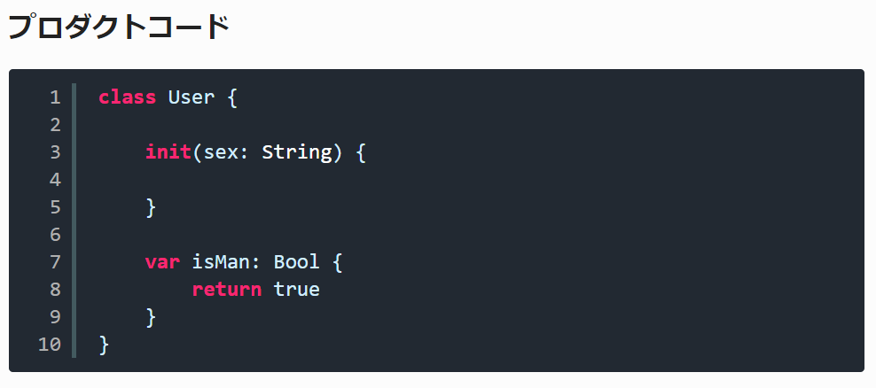
 | 仮実装
 |  | 「グリーン」の項にて、「グリーン」に持っていくために「どんな手段であってもとにかくテストを成功させる」ということを書きました。
 |  | このことを「仮実装」と呼びます。

 | 三角測量
 |  | リファクタリングの段階になると、書いたプロダクトコードに対してテストがその内容をきちんとチェックできているかどうかがわからない状態になります。
 |  | 先述の仮実装で出した例に沿うと「では、女性ユーザに男性かどうかを取得しようとするとfalseになるよね?」という感じです。
 |  | →そこで同じ対象に対して違う観点のテストを追記して、プロダクトコードがきちんと動作するかどうかを測る(三角測量)
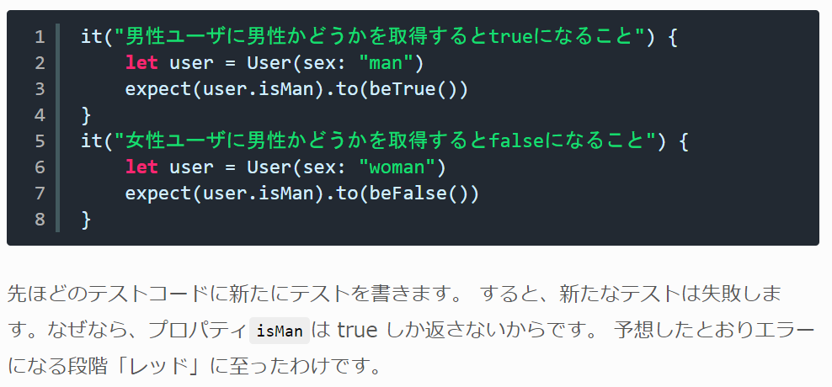

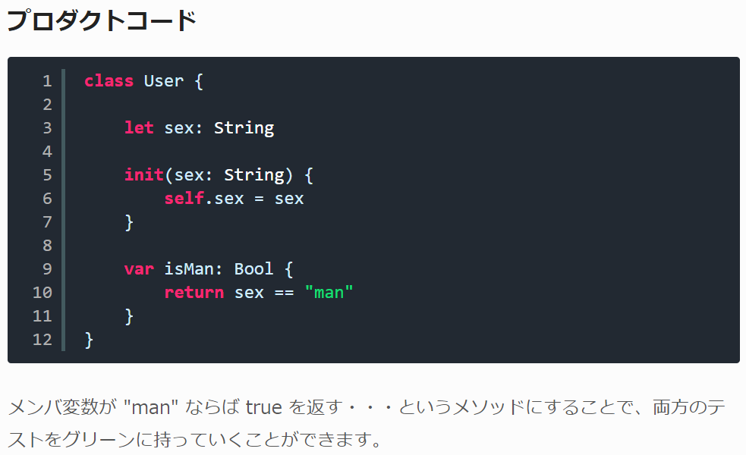
 |  | →次にグリーンに持っていきます

 | 明白な実装 (再度、歩幅について)
 |  | 仮実装や三角測量はどういうときに使うか
 |  |  | 実装に自信がないときです。
 |  |  | TDDでは全てのパターンで仮実装や三角測量を使う必要はないとされています。
 |  |  | 「こう実装すれば絶対にうまくいく」と浮かんでいる段階でわざわざ仮実装しなくても、その実装を落とし込めばいいのです。(明白な実装)
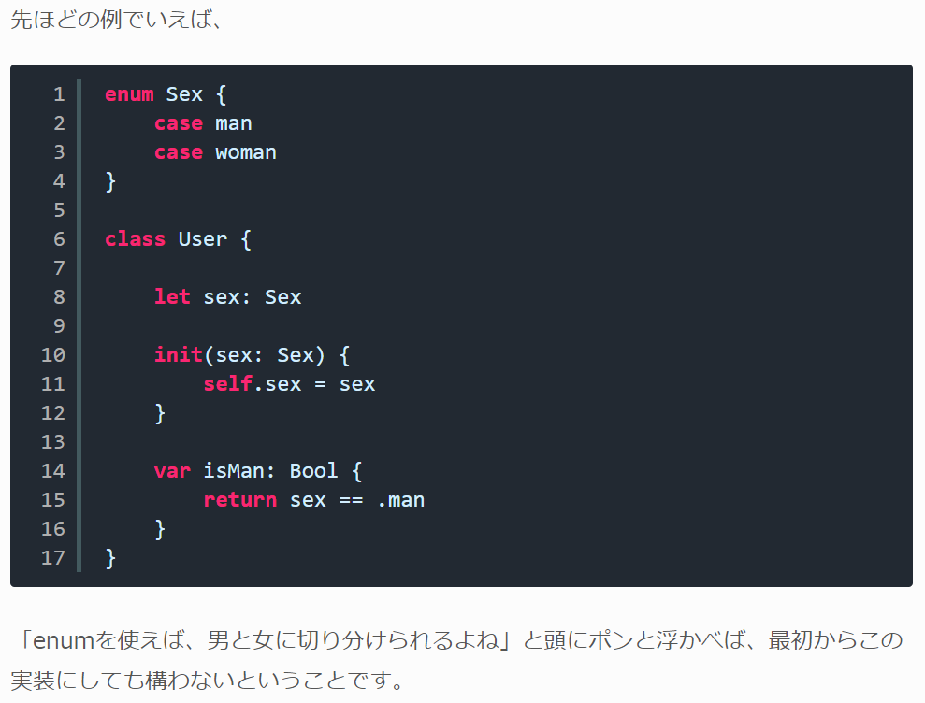
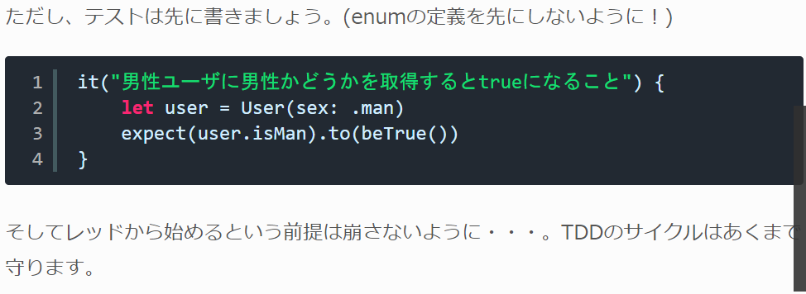

 | 「きれいにする」
 |  | 「そもそもキレイって何だ」
 |  |  | TDDの本では「きれい = 重複を除去すること」が強く書かれています。

 |  |  | 書いたテストがプロジェクトに残っていたとして、それが必要なテストなのか不要なのかを他人が判断するのが難しい、
 |  |  | または時間がかかる作業になります。
 |  |  | だから、不要なのに延々とテストが秘伝のタレのように延命し続けてしまうという事態も起きがちになります。

 |  | 「テストは増やすよりも減らすのが難しい」といいます。
 |  | なので、テストを書く人はテストを最小限まで減らす責任があるといえます。
 |  | テスト駆動開発におけるリファクタリングは、テストを構造化したり、減らすところまでがゴールとなるわけです。

 | その他まとめ
 |  | 本を読む順番
 |  | 第１部にはコードと解説が書かれているので、よくわからなくてもとりあえず最後まで読んでは写経する。
 |  | 付録CでTDDの過去・現在・未来を知る。
 |  | すると、もう一度第１部から読み返してみると、最初とは違う感想を抱くはずです。
 |  | 第１部 → 付録C → もう一回第１部 → 第３部 → あとはお好きに・・・

 |  | アサーションルーレット
 |  |  | アサーションをひとつのテストに何個も書くのはアンチパターンである
 |  |  | ひとつのテストにアサーションを複数書くと、 最初のアサーションがエラーであると次以降のアサーションは評価されずにテストが終わってしまい、
 |  |  | TDDのサイクルを正常に回すことができなくなるというのが理由
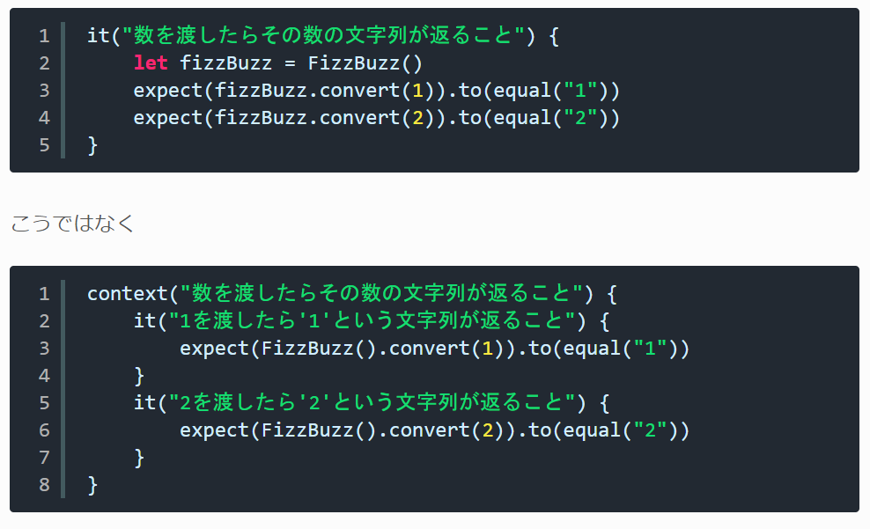

 |  | 最初に選ぶTODO
 |  |  | TODOリストを作った段階で、最初にテストを書く時は「一番小さそうなものを選ぶ」のがいいそうです。
 |  |  | それは、まだクラスもなにも存在しない無の世界から新たに作り出す作業になるので、考えることが多すぎるからだそうです。

 | 最後に
 |  | 盲目的に「テスト駆動開発は素晴らしいから絶対に開発に取り入れるんだ!」というよりは
 |  | 「もしかしたらこのロジカルな実装の場面では、有利なんじゃない?」と選択肢の一つに加えたいところです。

 |  | 実践テスト駆動開発 |  |  | https://www.amazon.co.jp/dp/4798124583/ref=cm_sw_r_cp_ep_dp_q-1mAbBV34DHY
 |  | DDD本 |  |  | https://www.amazon.co.jp/dp/4798121967/ref=cm_sw_r_cp_ep_dp_cb2mAb78D3FK5

